Закуски и салаты
 | Меню ресторан

 | Закуски и салаты
1 | 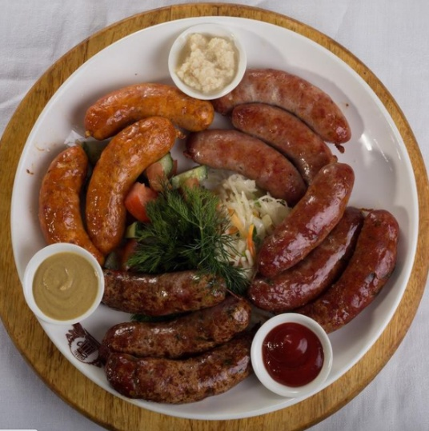 | Špejchačky Традиционные чешские сосиски, родом из конца XIX века | 200

2 | 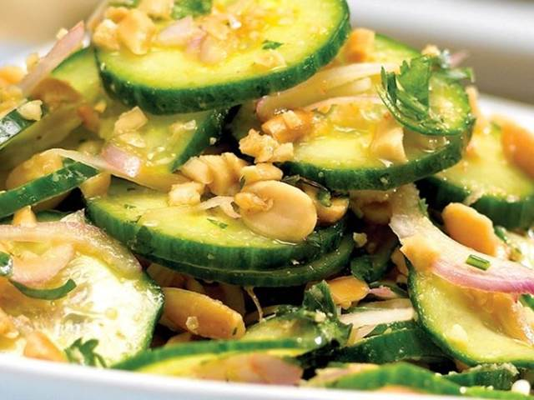 | Okurkový salát se smetanou a ořechy Основные ингредиенты: свежие огурцы, грецкие орехи, сметана, чеснок, укроп или петрушка, соль и перец | 200

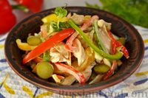 3 |  | Салат Пражский с курицей Салат "Пражский" представляет собой аппетитный микс ароматного куриного мяса и овощей. В нём сочетается яркий вкус обжаренного с луком куриного филе, свежего болгарского перца, яблока и маринованных огурцов. Для заправки салата используется майонез.

4 | 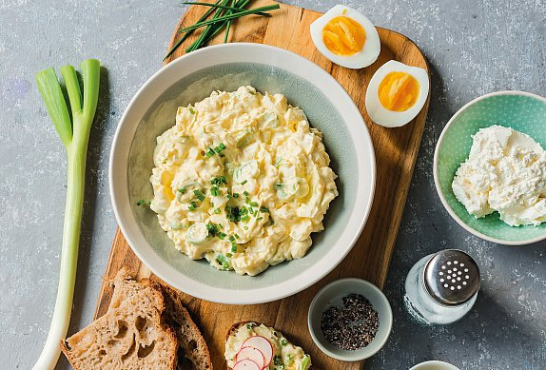 | Vajíčková pomazánka Вареные яйца и маринованные огурцы в сочетании с майонезно-горчичным соусом создают идеальную компанию для хлеба.

5 | 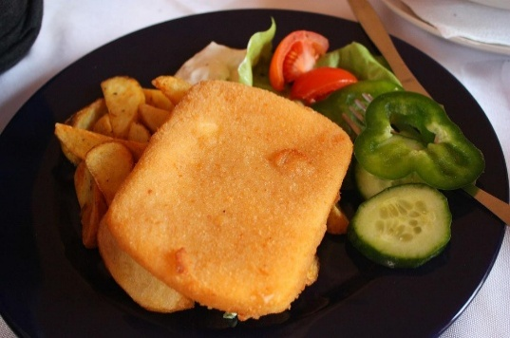 | Смажак Знаменитый Чешский жареный сыр. Стоит сразу отметить, что оригинальный Смажак готовится из натурального сыра сорта Гермелин.

6 | 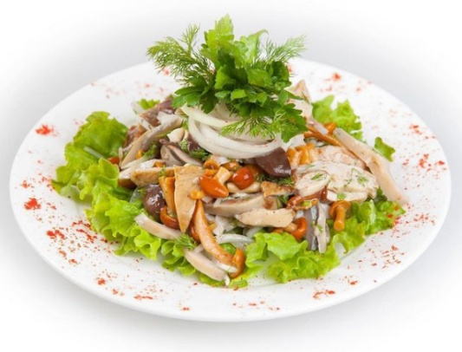 | Салат грибной

7 | 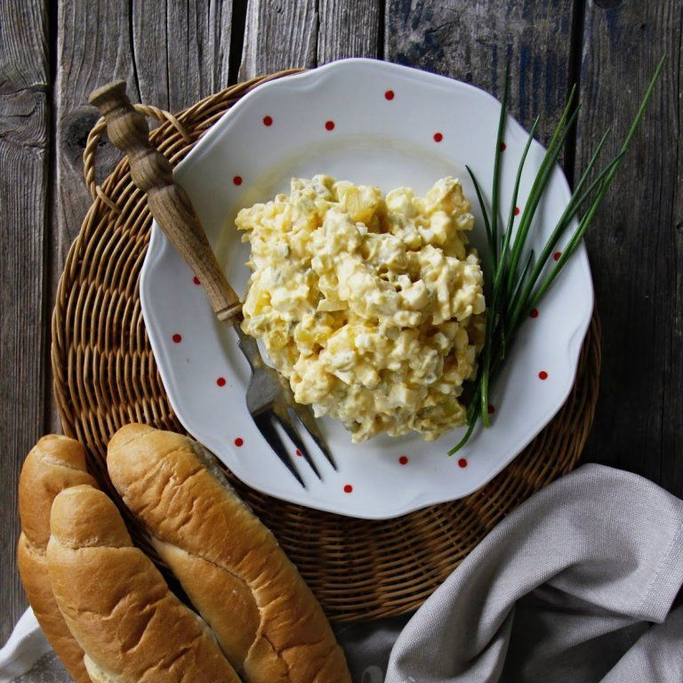 | Retro vajíčkový salát podle norem z roku 1976 Картофель, сваренного в мундире, лука, кисло-сладких огурцов, майонез, жирная горчица

8 | 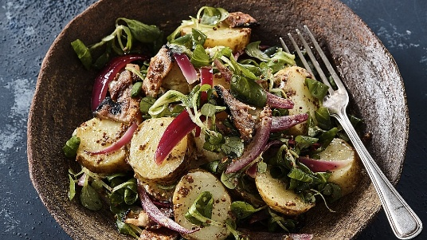 | Картофельный салат с беконом и луком Отварной картофель прекрасно сочетается с поджаристым копчёным беконом и пикантным репчатым луком. Лёгкая заправка с уксусом добавляет приятную кислинку

9 | 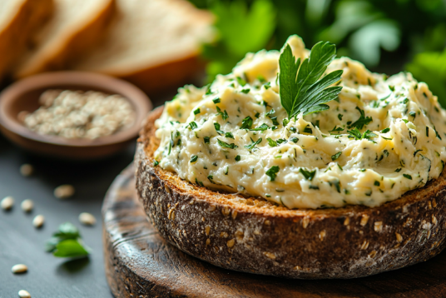 | Cuketová pomazánka Лёгкая и ароматная закуска-намазка, популярная в чешской кухне. Нежнейший вкус закуске из кабачков с луком придаёт добавление двух видов сыра.

10 | 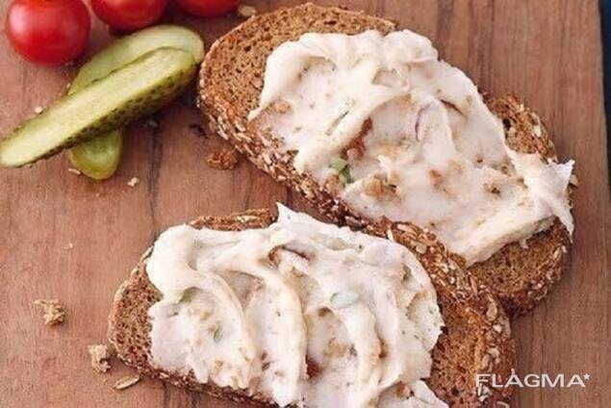 | Domácí pivní sýr Lehký pivní sýr je výborný na čerstvém chlebu nebo topince.

11 | 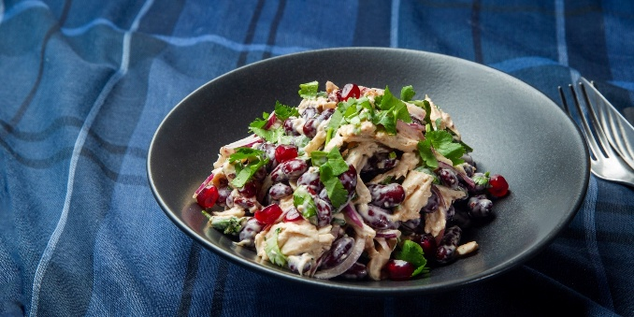 | Салат "Чехия" Сочетание нежного отварного куриного филе, пикантной кислинки маринованных шампиньонов и бархатной текстуры красной фасоли с легкой пряностью майорана и свежесть лимонного сока, заправленный растительным маслом придает салату яркий вкус.

12 | 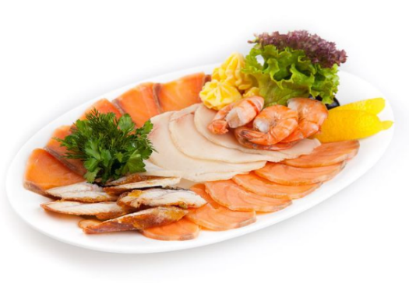 | Морепродукты

13 | 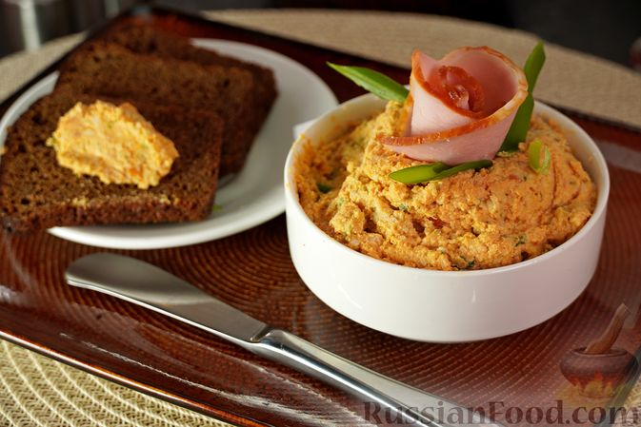 | Намазка из ветчины с сыром Пикантная кремообразная масса с ярким оттенком паприки из ветчины, сыра и зелёного лука с добавлением сметаны, масла и горчицы.

14 | 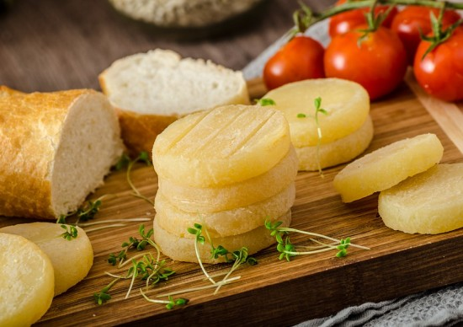 | Olomoucké tvarůžky Знаменитый чешский продукт, родом из города Оломоуц в Моравии

15 |  | Салат с копчёной уткой, клюквой и гранатовой икрой Микс листьев салата с цитрусами (лимон и апельсин), нежной копчёной уткой, фенхелем, гранатовой икрой и клюквой в сахарном сиропе. Заправляется дрессингом на основе меда, лимонного сока и горчицы

16 | 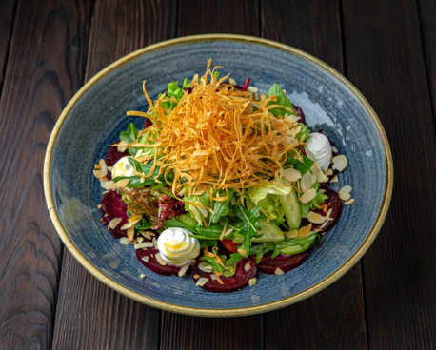 | Салат с запечённой свеклой и козьим сыром Микс листьев салата со свеклой, черри, огурцом, базиликом и пастернаком заправляется дрессингом Нисуаз (масло оливковое, винный уксус, мёд, горчица). Подаём с козьим сыром и крошкой миндаля

17 | 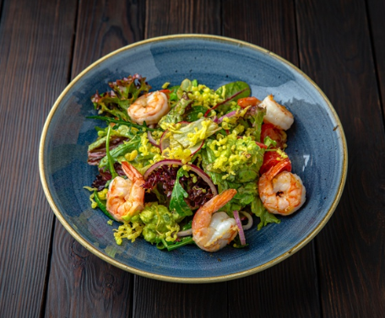 | Салат с тигровыми креветками и баклажаном Креветки обжариваются на оливковом масле с чесноком. Выкладываются на микс из листьев салата, черри, огурцов, баклажана с добавлением лука Чипполини. Подаём с кремом из авокадо и жаренной темпурой

18 | 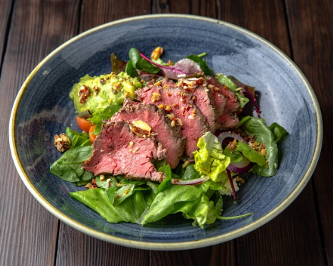 | Стейк салат с авокадо, рикоттой и томатами черри Легкий салат из свежих томатов черри, красного лука, чили перца и микса из листьев салата, выкладывается на обжаренные цуккини с нежным кремом Рикотта, заправляется бальзамическим уксусом с соком лимона и подается с сочным ростбифом нарезанным слайсами, свежим пюре из авокадо и ореховой крошкой

Гарниры
 | Меню ресторан

 | Гарниры
1 | 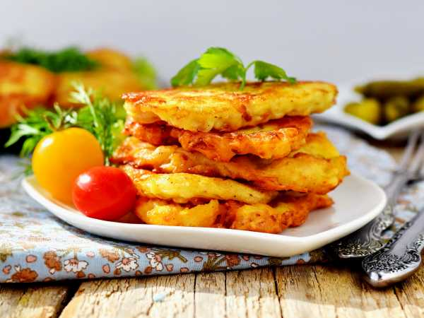 | Křupavé bramboráky Чешские драники | 200

2 | 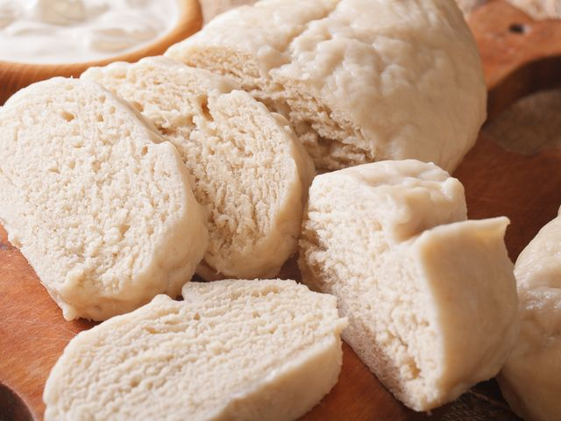 | Кнедлики Классические кнедли из дрожжевого теста | 200

3 | 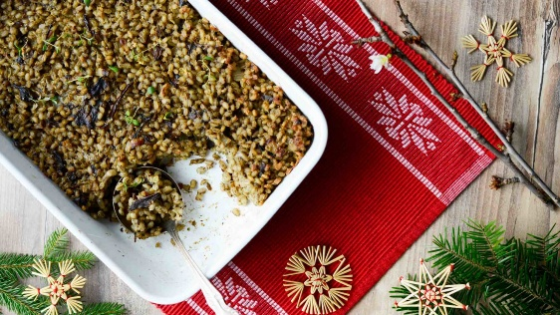 | Staročeský kroupový kuba se sušenými houbami Vánoční kuba je historickým pokrmem, který se na venkově podával jako postní jídlo, a dodnes ho mnozí považují za symbol tradice a návratu ke kořenům.

4 | 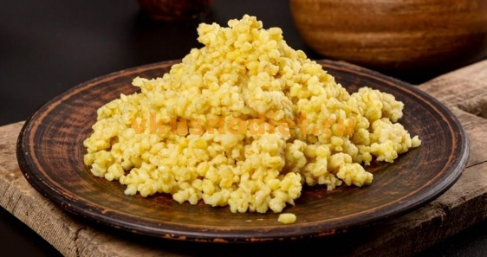 | Булгур

5 | 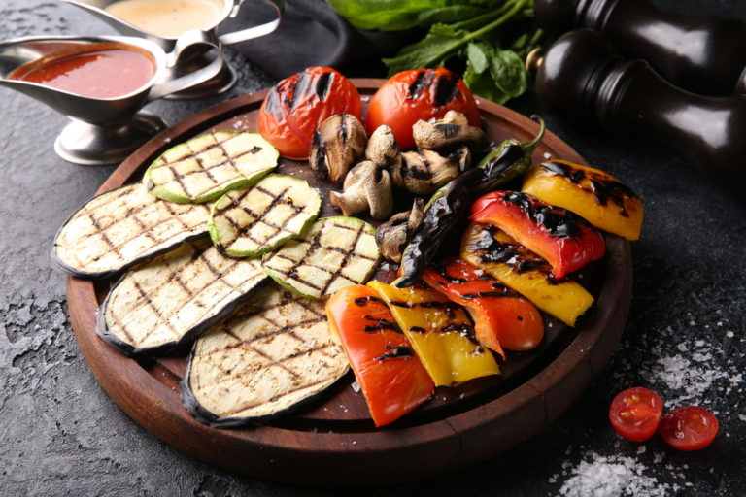 | Овощи на гриле

6 | 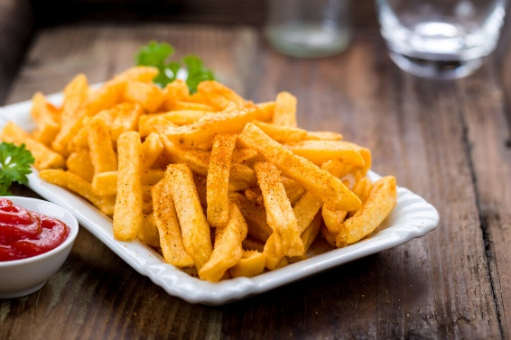 | Фри

7 | 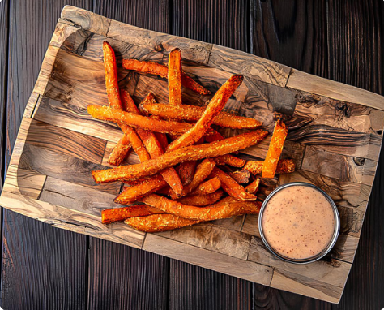 | Фри из батата Батат (сладкий картофель), обжаренный в глубоком масле, подается с соусом Динамит (соус на основе дом. майонеза, с добавлением сока лайм, смеси 4-х перцев Тогораши и тайского соуса Шрирача)

8 | 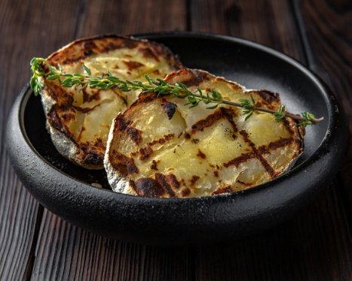 | Картофель в соли, запечённый на углях Картофель отваривается, затем запекается на углях, подается с веточкой тимьяна

9 | 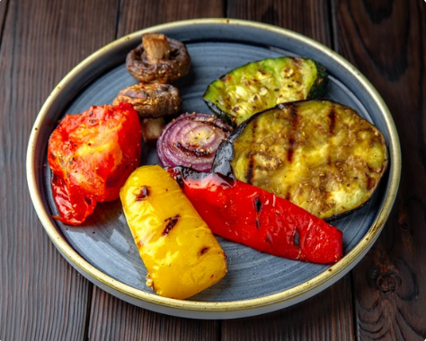 | Овощи Гриль Кабачки, баклажаны, перец, лук красный, грибы и томаты запекаются на гриле с ароматными травами, перцем и солью

10 | 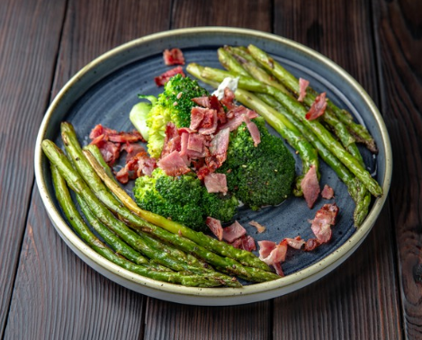 | Спаржа с брокколи в сливочном соусе с беконом Спаржа обжаривается на оливковом масле с чесноком, брокколи бланшируется. Овощи подаются с соусом блю чиз и хрустящим беконом

11 | 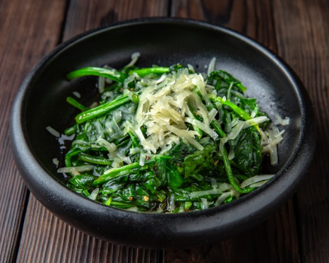 | Шпинат с чесноком и пармезаном Шпинат томится в белом вине с добавлением чеснока. При подаче посыпается пармезаном

12 | 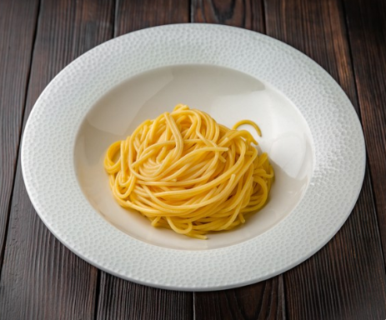 | Паста Спагетти отвариваются в воде и заправляются солью и сливочным маслом

Супы
 | Меню ресторан

 | Супы
1 | 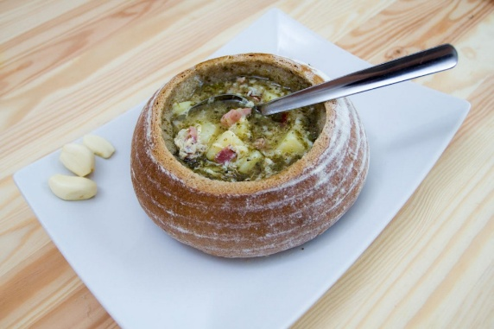 | Česnečka Чесночный густой суп с добавлением картофеля, копченостей, сыра и зелени в хрустящей ржаной булке. | 200

2 | 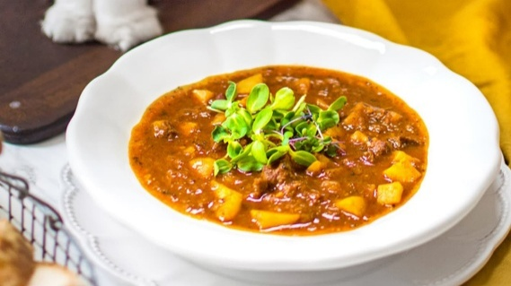 | Poctivá gulášová polévka | 200

3 | 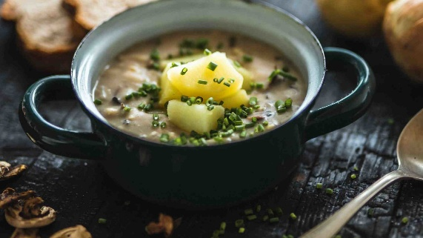 | Tradiční krkonošské kyselo Krkonošské kyselo je tradiční česká polévka s jedinečnou chutí i vůní, za které vděčí především kvásku a sušeným houbám.

4 | 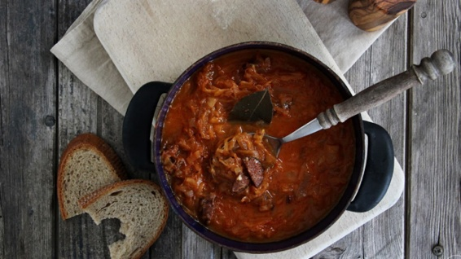 | Poctivá hustá zelňačka s klobásou Густой наваристый суп с кислой капустой с мясом

5 | 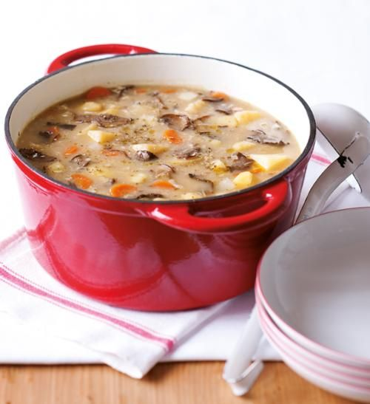 | Česká bramboračka s hubami Основные ингредиенты: картофель, сушёные или свежие лесные грибы, морковь, сельдерей, корень петрушки, чеснок, майоран и немного муки для густоты

6 | 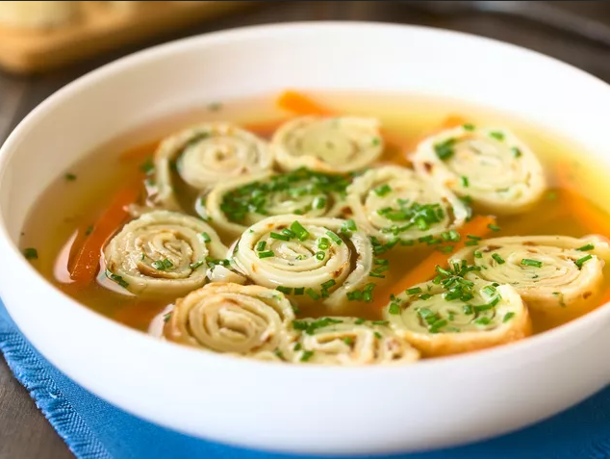 | Чешский Панадель Челестино Легкий бульонный суп на говяжьем или курином бульоне, в который подают celestýnské nudle — тонкие блиночные лапшички

7 | 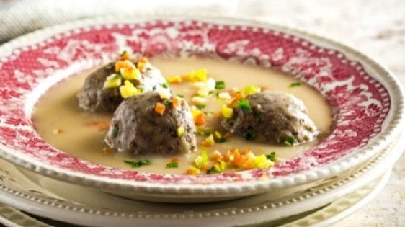 | Klasická česká, lehce zahuštěná polévka z drůbežích drobů Густой, наваристый суп, приготовленный на домашнем бульоне из утки с добавлением кореньев, моркови

8 | 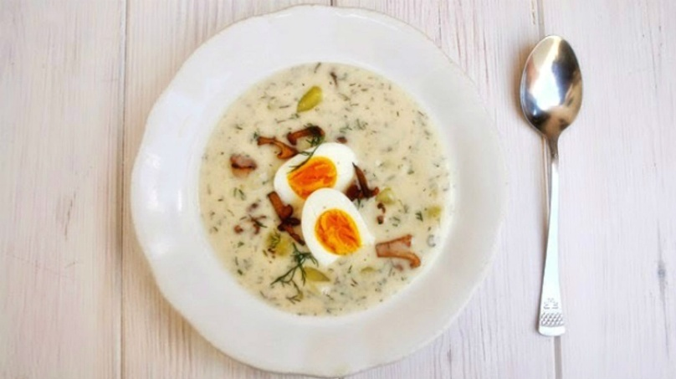 | Jihočeská kulajda Традиционный чешский суп из Южной Чехии на сливочной основе с добавлением грибов, картофеля, укропа, уксуса для лёгкой кислинки и яйцом пашот.

9 | 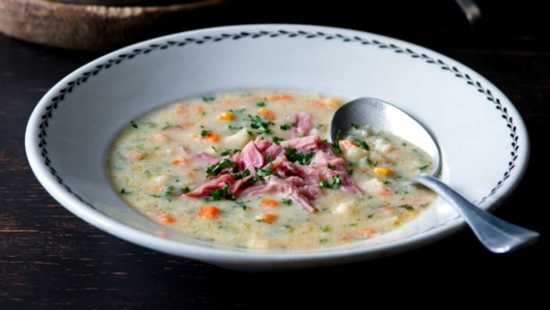 | Uzená polévka s praženou krupicí Традиционный чешский копчёный суп с жареной манкой или крупой.

10 | 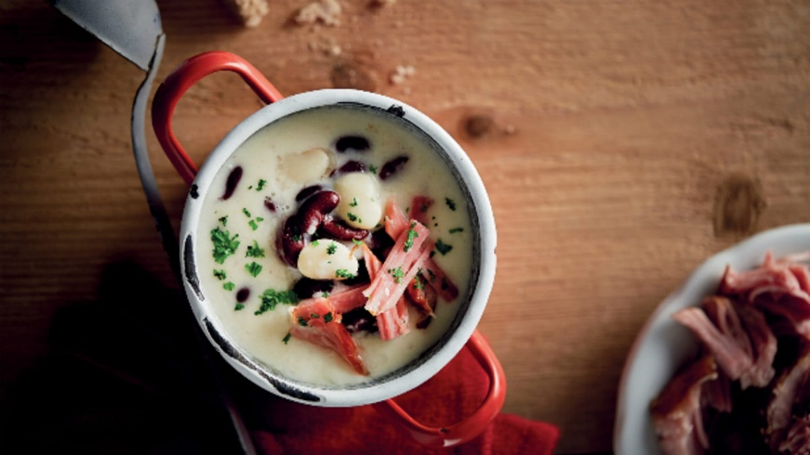 | Fazolová polévka s uzeným kolenem Традиционный чешский фасолевый суп с копчёным коленом (свиной рулькой)

11 | 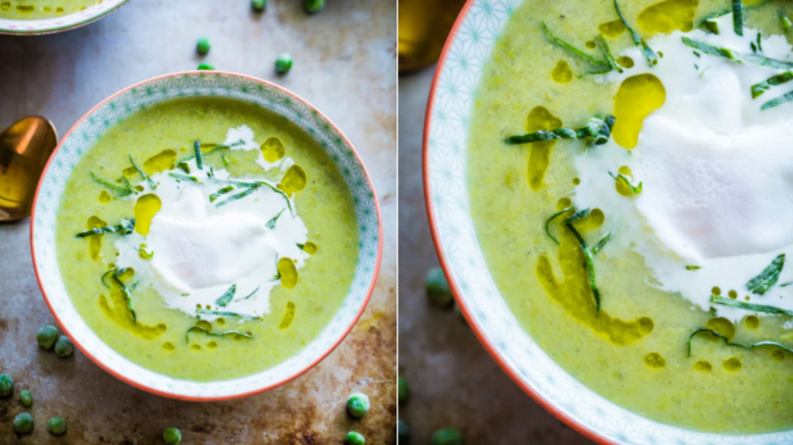 | Hrášková polévka s pórkem Легкий и ароматный чешский гороховый суп с пореем

12 | 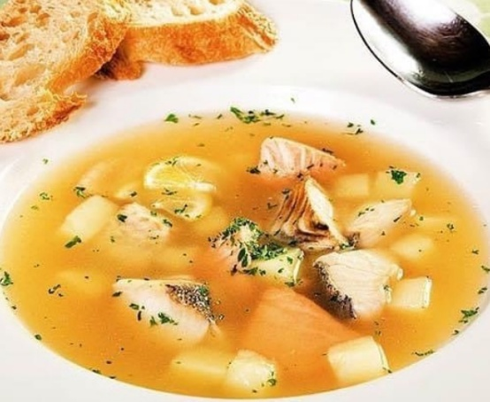 | Суп из море продуктов

13 | 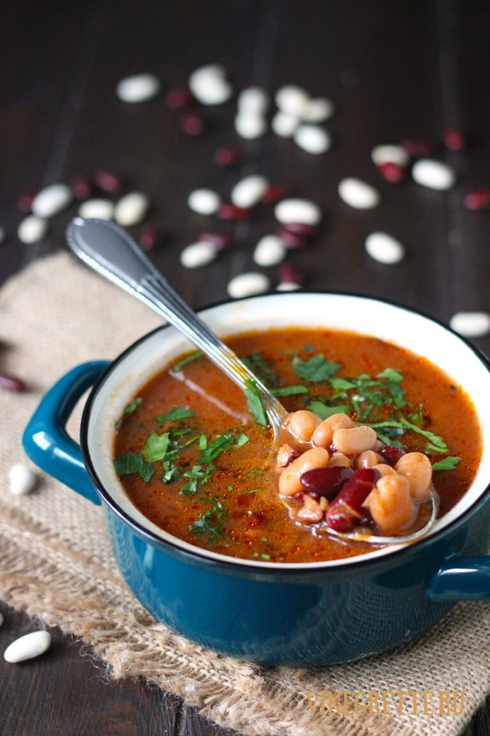 | Fazolová polévka Старинное чешское блюдо, появившееся в деревенской кухне Богемии в XIX веке

14 | 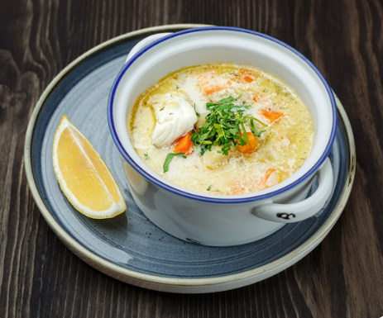 | Финский рыбный суп с сёмгой и морепродуктами Финский рыбный суп - нежнейший суп с сёмгой домашнего копчения, дорадо и креветок . Готовится на базе ароматного рыбного бульона и сливок

15 | 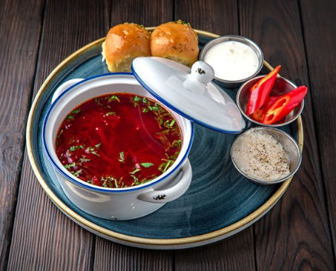 | Борщ с пампушками Классический наваристый борщ. Подается с чесночными пампушками, ароматным смальцем и красным перцем

16 | 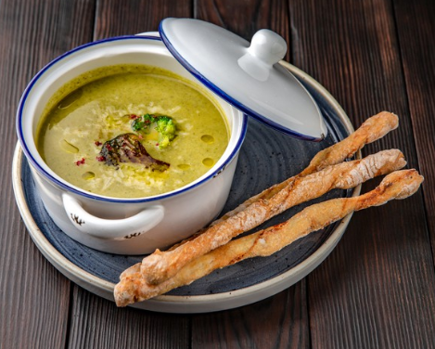 | Суп-крем из брокколи и шпината Сбалансированный по вкусу и очень нежный суп - крем из брокколи и шпината с трюфельным маслом, на основе сливок и с добавлением пармезана. Подаётся с домашними палочками гриссини

Главные блюда
 | Меню ресторан

 | Горячие блюда
1 | 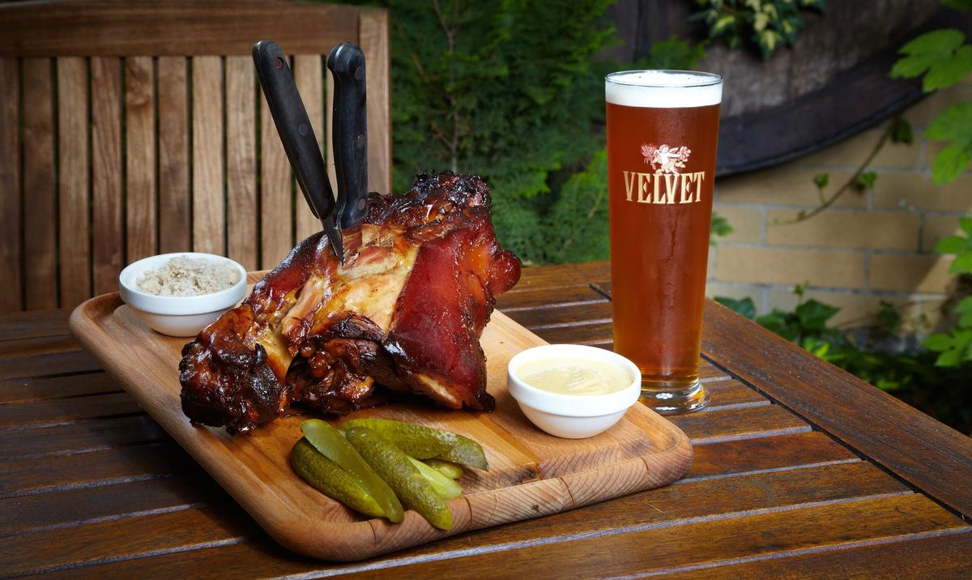 | Cвиное колено | 200

2 | 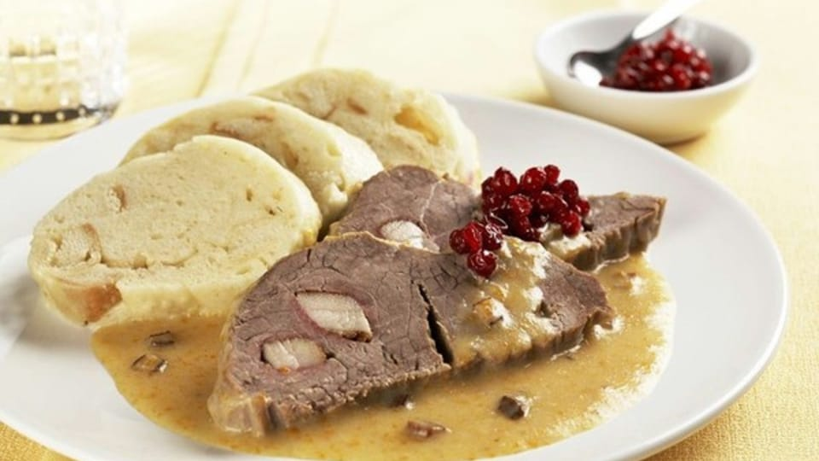 | Свичкова на сметане Традиционное чешское блюдо XIX века из говядины с овощным сливочным соусом, символ домашнего уюта и национальной кухни Чехии | 200

3 | 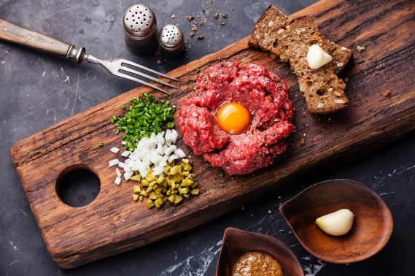 | Tatarák Изысканная блюдо из сырой говядины, появившаяся в Чехии под влиянием французской кухни XIX века

4 | 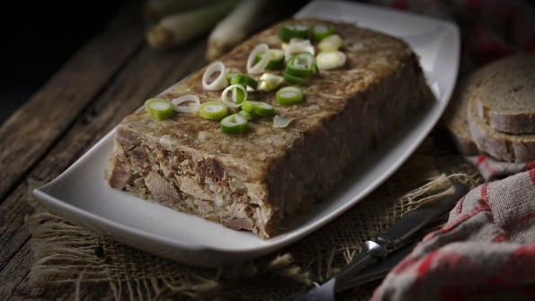 | Мясной зельц по-домашнему

5 | 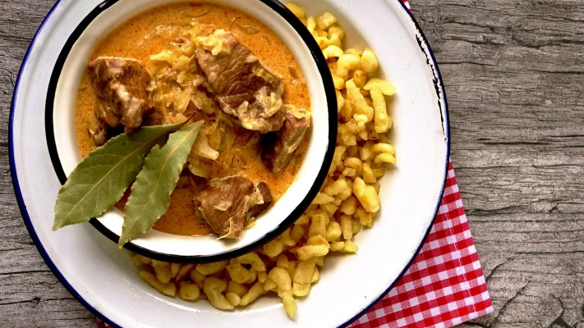 | Сегединский свиной гуляш. Подается с квашеной капустой Ароматное блюдо из свинины, тушённой с квашеной капустой, луком и паприкой в Чехии во времена Австро-Венгрии

6 |  | Pečená kachna

7 |  | Kuřecí křídla

8 |  | Шницель из перепёлки с айвовым чатни

9 |  | Свиная рулька с коул слоу

10 |  | Свиная грудинка с мисо - карамелью и бородинским майонезом

11 |  | Куриные крылья Баффало Куриные крылья обжариваются в глубоком масле и карамелизуются в остром соусе крем-чили (на основе арахисового масла, сока лайма и чили соуса). При подаче посыпаются молотым арахисом и зеленым луком.

12 |  | Утиная ножка конфи с картофельным пюре и соусом Noilly Prat Очень нежная утиная ножка конфи(конфи – способ приготовления блюд : медленное томление продукта, полностью погруженного в жир или масло при низкой температуре). Подается на воздушной подушке из картофельного пюре, с соусом Noilly Prat и веточкой тимьяна. Соус Noilly Prat готовится на основе белого вермута, тростникового сахара и специй

13 |  | Люля-кебаб из цыплёнка с тхиной и баклажаном Люля-кебаб из фарша цыплёнка с добавлением чеснока, кинзы, лука шалот. Подаётся с запечённым баклажаном, кремом Тхина ( на основе кунжутной пасты) и маслинами каламата

14 |  | Утиная грудка со спаржей, брюссельской капустой и пюре из фиников Балансирует на контрасте вкусов соленого и сладкого, нежно раскрывая сочность и насыщенность мягкой утиной грудки. Подается с брюссельской капустой, пастернаком, спаржей, морковью и финиковым кремом. Соус на тарелке: Noilly Prat(соус на основе куриного бульона, тростникового сахара, бальзамического уксуса и с добавлением специй)

15 |  | Каре новозеландского ягнёнка с инжирным соусом и брокколи Каре новозеландского ягнёнка с овощами (морковь, пастернак, брокколи, чеснок, тимьян). Подается с кремом из сельдерея и инжирным соусом

16 |  | Голень новозеландского ягнёнка, томлёная в красном вине с картофельным пюре Голень новозеландского ягнёнка долго томится в соусе из красного вина с луком, морковью, томатами пилати, смеси перцев и травах. Подается с нежным сливочным пюре и томатно-винным соусом с овощами

17 |  | Свиные рёбра BBQ Сочные свиные ребра маринованные в смеси ароматных специй с чесноком, горчицей, паприкой и сливочным маслом, обжариваются в хоспере на открытых углях. Подаются с капельками горчицы и микрогрином

18 |  | Куриный шницель с клюквенным соусом

19 |  | Говяжий бургер на домашней булке бриошь Говяжья котлета, мягкая булочка, соус бургерный(соус чили, соевый соус, майонез домашнего приготовления на основе горчицы, лимонного сока, уксуса, масла и яйца), соус Чили-Чеддер (сыр Чеддер, сливки, сливочный сыр, аджика, сливочное масло, паприка), томаты, салатный лист, огурцы маринованные, лук. Бургер подается с картофелем фри и острым соусом Динамит. (соус на основе дом. майонеза, с добавлением сока лайм, смеси 4-х перцев Тогораши и тайского соуса Шрирача)

20 |  | Мясной сет №1 Люля-кебаб куриный, люля-кебаб из баранины, колбаски Currywurst, кoлбacки Bratwurst, свиные ребра BBQ, овощи гриль

21 |  | Мясной сет №2 Свиная рулька домашнего копчения, свиные ребра ВВО, свиная вырезкa, колбacки Currywurst, колбаcки Bratwurst, овощи гриль

Рыба и морепродукты
 | Меню ресторан

 | Рыба и морепродукты
1 |  | Осьминог, запечённый на углях с овощами Щупальца осьминога маринуют в травах и быстро обжаривают на открытом огне с томатами черри, морковью, пастернаком и спаржей. При подаче заправляют ароматным соусом Чимичурри из трав, чеснока, чили перца и оливкового масла

2 |  | Филе дорадо со шпинатом и лимонным соусом Два нежных филе дорадо, подаются на подушке из шпината, под лимонно-сливочным соусом

3 |  | Филе сёмги со спаржей и пюре из брокколи Филе сёмги маринуется в пасте Misso и рисовом уксусе с добавлением чеснока. Обжариваем в хоспере и подаём с пюре из брокколи, спаржей, морковью и зелёным горошком

4 |  | Мидии в чесночном соусе Тушим мидии с луком и чесноком на сливочном масле с добавлением белого вина и тимьяна. Подаём с лимоном и чиабаттой

Десерт
 | Меню ресторан

 | Десерт
1 |  | Карловарские-вафли

2 |  | Жемловка с яблоками и бананом Сладкой запеканки из булок и фруктов, которая появилась в XIX веке как способ использовать черствый хлеб

3 |  | Trdelník

4 |  | Bábovka celozrnná s mrkví a vlašskými ořechy

5 |  | Buchtičky se šodó

6 |  | Domácí krtkův dort s tvarohem a mascarpone

7 |  | Makový koláč s třešněmi

 8 |  | Punčový dort

9 |  | Tvarohová bábovka s citronovou polevou a ostružinami

10 |  | Valašské hruškové frgále ze špaldové mouky s badyánem

Напитки
 | Меню ресторан

 | Напитки
1 |  | Coca-Cola 0.25 | 200

2 |  | Coca-Cola Zero Zahăr 0.25 | 200

3 |  | Fentimans 0.2

4 |  | Dorna / Izvorul Alb 0.33

5 |  | S.Pelligrino 0.25

6 |  | S.Pelligrino 0.75

7 |  | Сок в ассортименте

8

Спиртные напитки
 | Меню ресторан

 | Напитки
1 |  | Becherovka | 200

2 |  | Slivovice | 200

3 |  | Mead

4 |  | Beer

5

6

7

8

9

10

11

12

13

